Karte Hafen
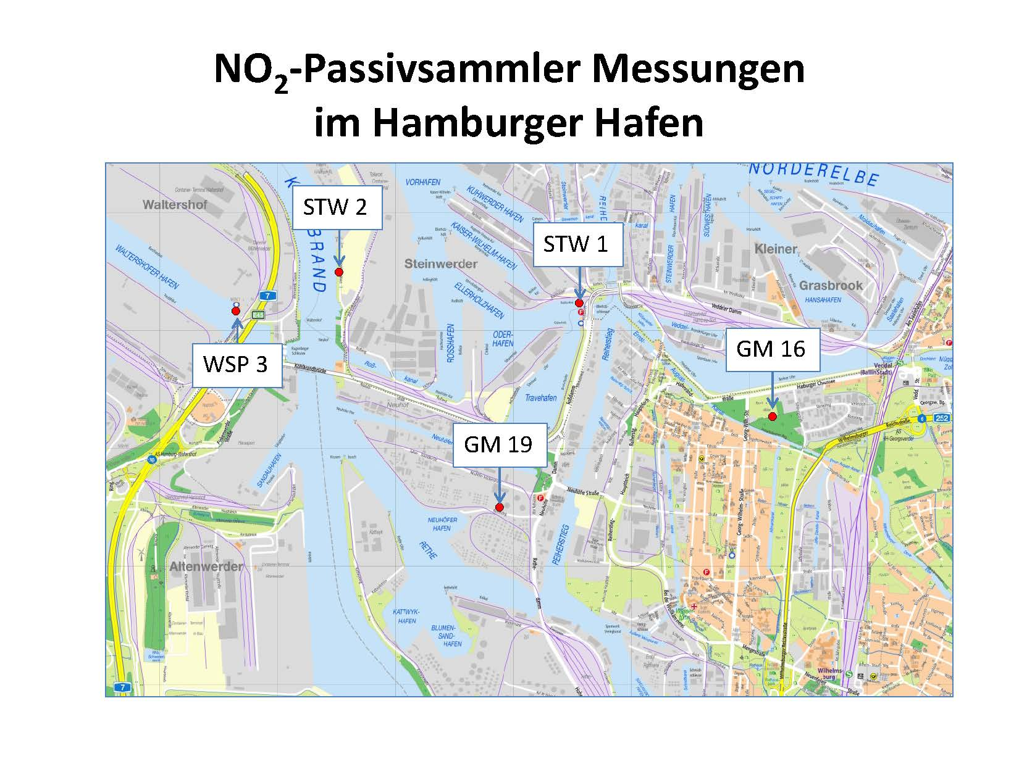
Ergebnisse von orientierenden Stickstoffdioxidmessungen im Hamburger Hafen

Karte Kreuzfahrtterminal
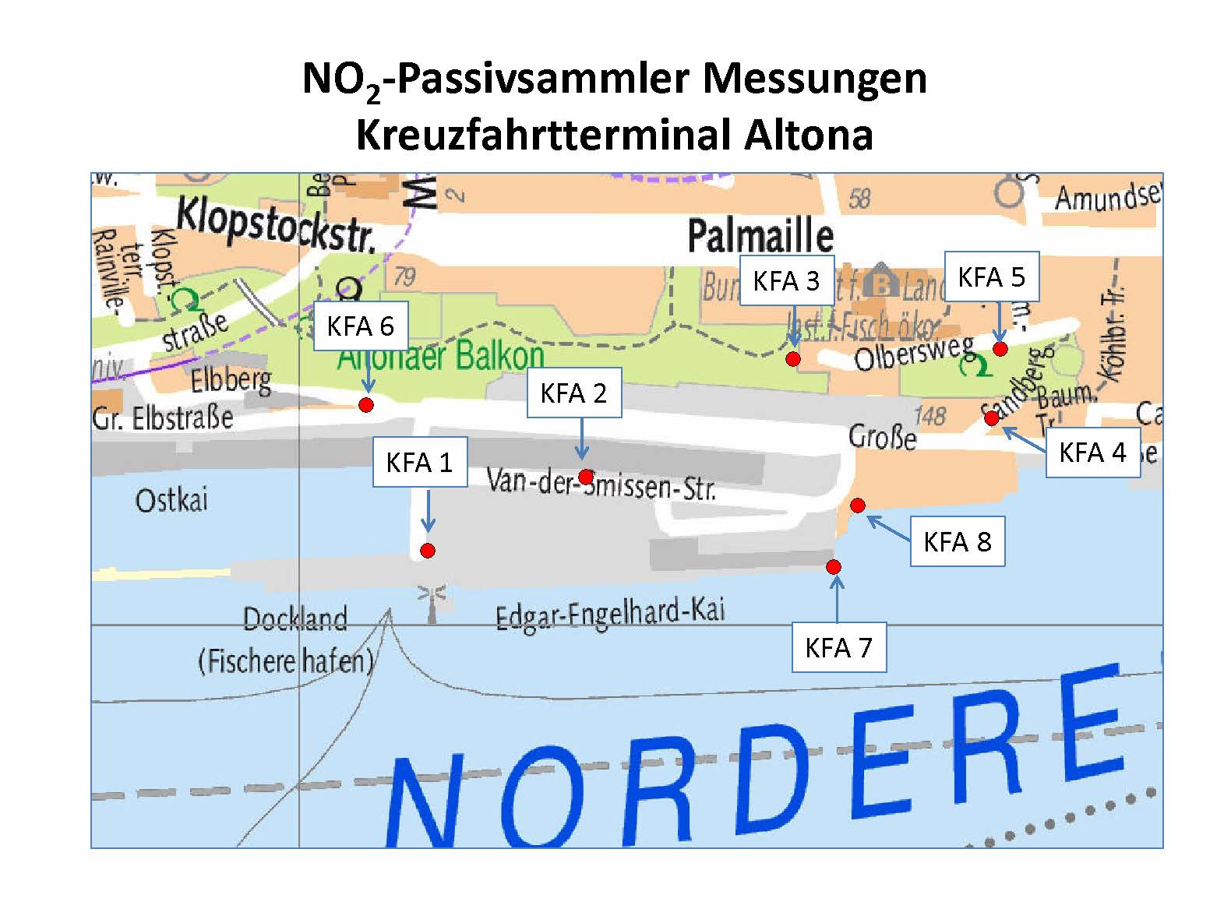
Ergebnisse von orientierenden Stickstoffdioxidmessungen im Umfeld des Kreuzfahrtterminal Altona

Karte HafenCity
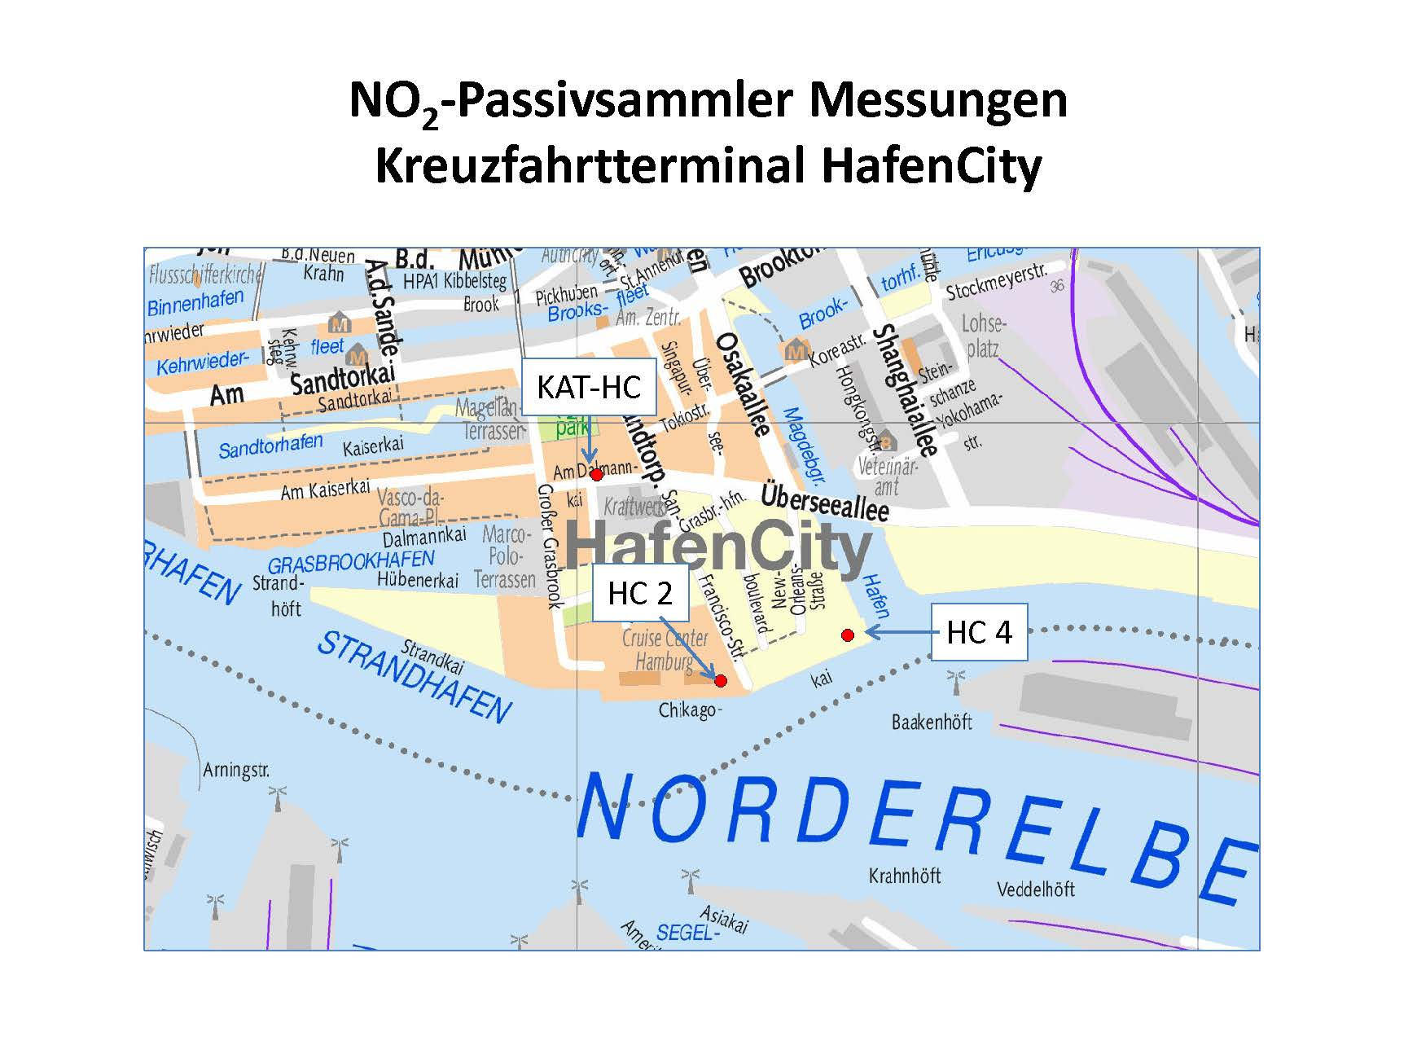
Ergebnisse von orientierenden Stickstoffdioxidmessungen im Umfeld des Kreuzfahrtterminals HafenCity

